Estadísticas
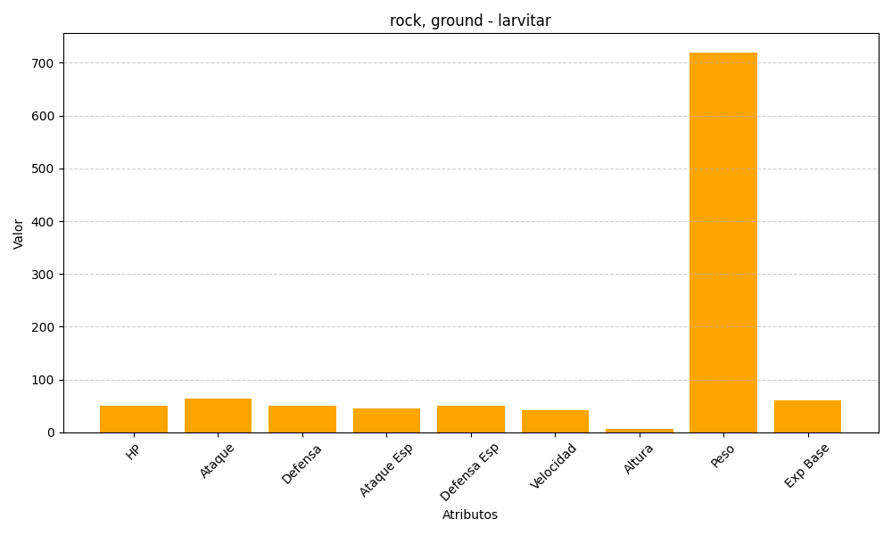
ID | Nombre | Tipo | HP | Ataque | Defensa | Ataque Especial | Defensa Especial | Velocidad | Altura | Peso | Experiencia Base
246 | larvitar | rock, ground | 50 | 64 | 50 | 45 | 50 | 41 | 6 | 720 | 60

